Sheet1
宁夏小学开放式书吧报价清单
序号 | 产品名称 | 技术要求/服务要求 | 规格（墙体尺寸MM） | 数量 | 单位 | 单价（元） | 总价（元）
1 | 拆除、垃圾外运 | 1、原有书柜、蘑菇亭拆除人工2人。 2、原有书柜、蘑菇亭拆除垃圾外运。 3、地面清扫。 |  | 1 | 项 | 1.00 | 1.00
2 | 过道顶面 | 1、基层处理：过道顶面墙面及顶面原有开裂、起皮、空鼓、粉化的旧涂层及腻子层全部铲除至坚实基层。 2、涂刷墙固：对铲除后的基层全面滚涂墙固（界面剂）一道。 3、墙面找平： 耐水腻子对墙面两遍批刮，确保墙面平整、无裂缝。 4、打磨除尘： 腻子层干透后，用细砂纸全面打磨平整，并清扫浮尘。 | 靠玻璃墙、过道顶面、横梁等 | 75 | M2 | 1.00 | 75.00 | 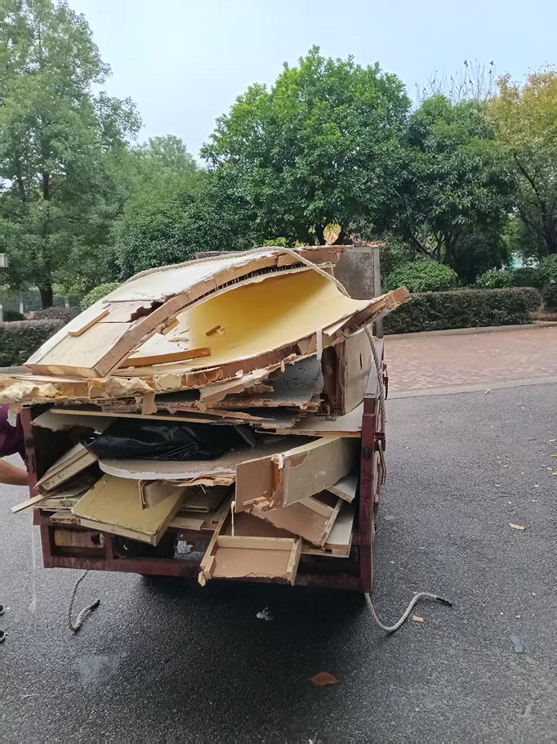
3 | 主背景墙 | 1、墙面基础处理，大芯板基层，腻子三道，打磨，上浅蓝色墙漆。 2、摄像头、雷达灯开孔。 3、雷达灯线路改道安装 4、艺术定制格栅造型底板≤5mm结皮PVC烤漆造型。 5、艺术定制格栅造型≤20mm结皮PVC烤木纹漆，间隔≥50mm。 6、艺术定制树干造型≤20mm结皮PVC烤粽色漆。 7、艺术定制树叶造型≤10mm结皮PVC烤深绿、浅绿漆。 8、艺术定制立体标题字≤ 20mm结皮PVC烤漆。 9、艺术定制装饰图形≤5mm结皮PVC烤漆造型。 10、艺术定制消防栓门套（2个)。 11、艺术定制布艺软包靠背：多层实木板、3公分海绵、布艺盖面。 12、艺术定制实木坐台：木龙骨基层、木纹实木板饰面。 13、所有结皮PVC雕刻烤漆造型侧边均刮灰烤漆。 14、人工现场，木工、广告、内容分批安装。 | 6890-3250 | 1 | 项 | 1.00 | 1.00
4 | 靠窗背景墙 | 1、艺术定制实木板包柱：多层实木基层、木纹板做木纹油漆 （2根）。 2、艺术定制柱子上方树枝造型：多层板基层、木纹板做木纹油漆。 3、艺术定制柱子上方云朵树冠造型：≤18mm实木板加轻刚龙骨、基层大芯板、石膏板2级叠加。 4、艺术定制柱子上方云朵树冠造型：腻子三遍，打磨，上绿色、浅绿色烤漆。 5、艺术定制异型书柜≤18mm实木板现场制作、木纹色烤漆处理。 6、包柱树洞开孔1个。 7、所有实木板侧边均做封边处理。 8、人工现场木工安装。 | 4520-3250 | 1 | 项 | 1.00 | 1.00
 | 合计 |  |  |  |  |  | 78.00

